单模块
模块 | 名称 | 前提条件 | 具体步骤 | 预期结果 | 备注车型信息 | 验证结果 | 验证备注
 | 1、百度集成产物及版本号检查 | 掌握百度各产物放在编译环境下的路径(含安全) | 1、根据百度侧测试报告的模块检查apk模块和个数是否匹配 2、编译前，检查德赛编译环境中百度产物是否齐全 3、编译刷机后，使用(adb shell pm dump 包名 | grep "versionName")检查各个apk的版本是否正确(对比百度apk提交产物，测试报告有每个apk的版本号信息) 逐条执行以下命令： adb shell pm dump com.baidu.car.radio | grep "versionName" adb shell pm dump com.baidu.iov.faceos | grep "versionName" adb shell pm dump com.baidu.che.codriver | grep "versionName" adb shell pm dump com.baidu.naviauto | grep "versionName" adb shell pm dump com.baidu.xiaoduos.launcher | grep "versionName" adb shell pm dump com.baidu.iov.dueros.videoplayer | grep "versionName" adb shell pm dump com.baidu.xiaoduos.messageserver | grep "versionName" adb shell pm dump com.baidu.iov.dueros.car2home | grep "versionName" adb shell pm dump com.baidu.che.maintenance | grep "versionName" adb shell pm dump com.baidu.iov.dueros.hotel | grep "versionName" adb shell pm dump com.baidu.iov.dueros.waimai | grep "versionName" adb shell pm dump com.baidu.iov.dueros.film | grep "versionName" adb shell pm dump com.baidu.che.parking | grep "versionName" 备注百度各模块软件包名如下： 随心听：com.baidu.car.radio 账号：com.baidu.iov.faceos 语音：com.baidu.che.codriver 地图：com.baidu.naviauto launcher：com.baidu.xiaoduos.launcher 随心看：com.baidu.iov.dueros.videoplayer 消息中心：com.baidu.xiaoduos.messageserver 车控家：com.baidu.iov.dueros.car2home 预约保养：com.baidu.che.maintenance 酒店：com.baidu.iov.dueros.hotel 外卖：com.baidu.iov.dueros.waimai 电影票：com.baidu.iov.dueros.film 智慧停车场：com.baidu.che.parking | 1、模块匹配，个数匹配 2、编译环境中包含全部百度本次提交产物 3、刷机后检查版本号和本次提交产物版本一致 | 通用车型 | 成功 | 各个模块的版本号填写一下 脚本：https://ecloud.baidu.com/index.html#/team/676917957
系统依赖网络检查 | 单独4G网络检查 | wifi未连接 | 1、刷机后wifi不连接 2、检查网络是否正常，通过调起帐号二维码页面检查或播放随心听/随心看 | 1、二维码出现，网络正常，或随心听/随心看播放正常 | 通用车型 | 成功
 | 单独wifi网络检查 | 4G关闭 | 1、关闭4G网络，连接wifi 2、检查网络是否正常 | 1、二维码出现，网络正常，或随心听/随心看播放正常 | 通用车型 | 成功 | 目前4G暂无法关闭，直接在4G+连接wifi后判断网络是否正常
语音 | 语音唤醒 | 1.语音设置已打开允许唤醒 | 1.说唤醒词：小度小度、你好福特/你好林肯/电马同学，5S内非唤醒方位说话； 2.说唤醒词：小度小度、你好福特/你好林肯/电马同学，5S内被唤醒的方位说话 3.未分屏手动点击软按键唤醒按钮，主驾正常说话（如果可支持分屏的话，那就分屏后再分别点击主副驾，对应主副驾方位的唤醒） | 1.弹出对话流，非唤醒方位说话不识别 2.弹出对话流，识别唤醒方位的说话内容 3.没分屏的情况下默认是主驾说话识别，分屏情况下对应软按键位置 | 通用车型 | 成功
 | 语音设置 |  | 1.进入设置页面，找到语音设置，关闭允许唤醒 2.进入设置页面，找到语音设置，分别自定义一个长度2-3个字唤醒词，1个字的唤醒词，4-8个字的唤醒，8个字以上的唤醒词，然后分别使用自定义唤醒词唤醒 3.进入设置页面，找到语音设置，打开唤醒+命令，然后一句话『小度小度打开空调』连贯说； 4.进入设置页面，找到语音设置，关闭唤醒+命令，然后一句话『小度小度打开空调』连贯说； 5.进入设置页面，找到语音设置，更改声音风格 | 1.关闭后语音无法唤醒，使用软按键可以唤醒 2.设置2-3个字自动在唤醒词前面补充你好；设置1个字提示需要2-8个字，设置4-8个字则正常设置，设置8个字以上提示只能设置2-8个字；设置成功后均能正常唤醒，设置失败无法唤醒 3.执行正常 4.仅被唤醒 5.更改成功时有提示音，且TTS播报时全部切换到对应的风格 | 通用车型 | 成功
 | 语音打开APP | 连接wifi/4g 登录福特账号 随心听已登录处于后台，未播放 | 1.唤醒小度，说：打开随心听 | 打开随心听App，并播放音乐 | 通用车型 | 成功
 | 语音打开APP | 连接wifi/4g 登录福特账号 | 1.唤醒小度，说：打开随心看 2.唤醒小度，说：关闭随心看 | 回复好的，打开随心看App 回复好的，退出随心看App | 通用车型 | 成功
 | 语音打开APP | 连接wifi/4g 登录福特账号 | 1.唤醒小度，说：打开地图 2.唤醒小度，说：关闭地图 | 回复好的，打开地图App 回复好的，退出地图App | 通用车型 | 成功
 | 语音发起导航 | 连接wifi/4g 登录福特账号 | 1.唤醒小度，说：导航去深圳北站 2.多轮对话直接说：第十一个，第零个 3.多轮对话直接说：第五个 | 1.弹出对话流并找到10个选项 2.均回复请说正确的序号 3.选择第五个地点开始导航，并进入地图 | 通用车型 | 成功
 | 语音在线垂类 | 连接wifi/4g 登录福特账号 | 1.唤醒小度，说：今天天气怎么样 2.多轮对话直接说：明天呢 3.多轮对话直接说：重庆呢 | 1.回复所在地当天的天气 2.回复所在地明天的天气 3.回复重庆明天的天气 | 通用车型 | 成功
 | 离线语料 | 无网络 登录福特账号 | 1.唤醒小度，说：打开随心听 | 打开随心听，但是没有网络，部分页面加载提示网络超时 | 通用车型 | 成功 | IVI可以通过拔掉红色的网络线 实车建议连接一个没有打开流量数据的手机热点
launcher | launcher进入地图 | 连接wifi/4g | 1.进入launcher 2.点击地图小卡片 | 1.无论是否登陆福特账号，都进入到地图界面 | 通用车型 | 成功
 | launcher进入随心听 | 连接wifi/4g | 1.进入launcher 2.点击随心听小卡片 | 1.无论是否登陆账号，都进入到随心听界面(仅限DCV0阶段) | 通用车型 | 成功
 | launcher进入随心看 | 连接wifi/4g | 1.进入launcher 2.点击随心看小卡片 | 1.已登陆福特账号，进入到随心看界面 2.未登录福特账号，弹出登陆二维码提示框 | 通用车型 | 成功
 | launcher滑动大卡片 | 连接wifi/4g | 1.进入launcher 2.滑动切换launcher卡片 | 1.无卡顿现象，可流畅切换 | 通用车型 | 成功
 | launcher进入AAR页面 | 连接wifi/4g | 1.进入launcher 2.点击天气大卡片-pm2.5按钮 | 1.进入AAR页面 | CX727,U554,CD542H,P702,U625,CDX706H,CD542ICA_H,U625_timberline,483MCA | 成功
 | launcher进入更多服务搜索服务 | 进入搜索更多服务界面 | 1.点击搜索框，输入服务名字其中一个“酒”字 2.点击搜索框，输入完整服务名称 | 1.可模糊检索出相关服务卡片，点击卡片相应的功能（酒店） 2.可精确匹配，服务卡片，点击卡片相应的功能 | 通用车型 | 成功
 | 天气卡片天气类型背景检查 | 连接wifi/4g | 滑入天气卡片 检查天气类型背景 | 天气卡片背景正确显示对应的天气类型的动态效果 | U554,P702 | 成功
 | 天气卡片地标背景检查 | 连接wifi/4g | 滑入天气卡片 检查地标背景（北京为例） | 正确显示北京地标（天坛和故宫） | U554,P702 | 成功
地图 | 首次启动app | 连接wifi/4g | 首次启动app，进入导航设置页查看自定义车标按钮显示 | 1、检查当前定位点是否准确。 2、有自定义车标设置项，默认为车速 | 通用车型 | 成功
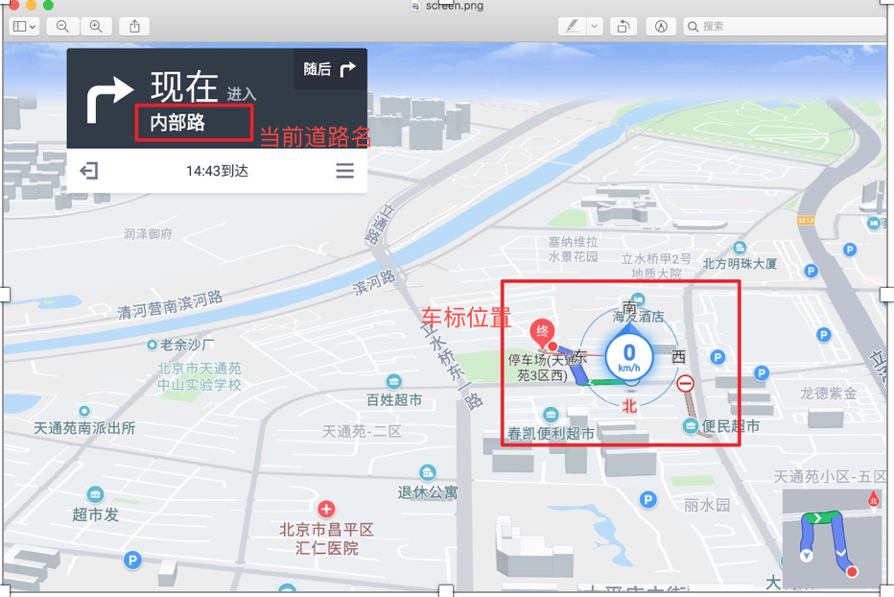
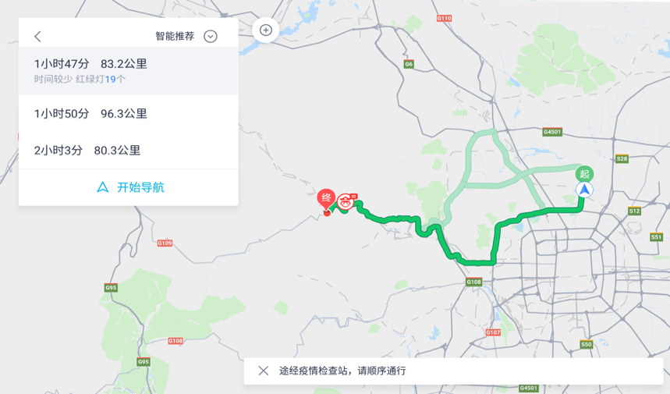
 | 进入导航 | 连接wifi/4g | 1、路线选择页进入导航 2、大框搜索进入导航 3、从首页地图选点－“导航”进入导航 4、收藏夹进入导航 | 1.显示诱导面板，当前道路名，蚯蚓线，底图 2.车标位置 | 通用车型 | 成功
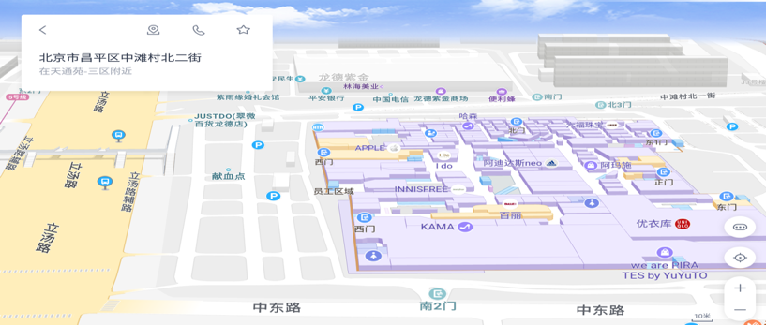
 | 首页车头朝上，首页显示3D楼块图 | 连接wifi/4g | 1.进入地图首页，导航视角为车头朝上 2.双指、单指缩放底图，单指滑动底图，点击放大缩小比例尺，查看底图显示" | 1.比例尺小于等于50m显示3D楼块图 2.底图及楼块图显示正常 | 通用车型 | 成功
 | 搜索页的在线算路 | 1.点击搜索框展开搜索面板 | 1.点击导航框弹出历史检索记录 2.导航框中输入目的地 3.在导航框右侧点击加号为添加途径点 4.在收藏夹中选取某处发起导航 5.长按地图某处poi点发起导航 | 1~5. 在线算路成功 | 通用车型 | 成功
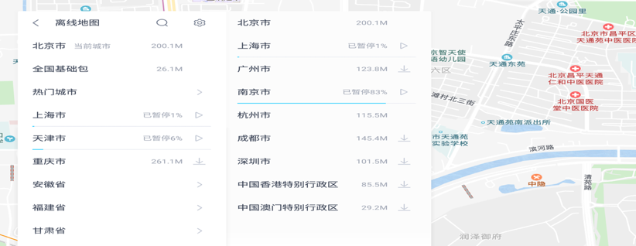
 | 地图导航数据页UI展示 |  | 点击进入离线地图 | 1.进入离线地图界面，顶部左侧显示返回按钮 2.依次显示省市列表，右侧显示城市数据包大小以及下载状态 | 通用车型 | 成功
 | 微信互联发送消息 | 连接Wi-Fi/4g， | 1、登录账号，扫描微信互联，关注公众号 2、使用微信发送位置信息到车机 | 1、进入选择车机页面 2、地图端能收到微信端发送过来的位置消息，文案正确 | 通用车型 | 成功
 | 导航中切换导航语音 | 导航中，有下载好的导航语音包 | 1、导航中进入导航设置，进入导航语音，点击使用按钮，切换已下载好的语音包 | 1、有xx设置成功的播报，显示正在使用状态 | 通用车型 | 成功
 | 导航中添加途经点 | 导航中，有网络 | 1、导航中点击底图，点击更多按钮， 2、进入沿途搜，选择任意类别进行搜索 3、搜索成功后，点击任意结果，点击途经点添加按钮 | 1、进入更多界面 2、能发起沿途搜 3、成功添加途经点，重新算路 | 通用车型 | 成功
 | Connected Embedded Navigation-car2phone | 1、导航距离小于2公里 2、处于熄火状态 | 1、设置非家/公司的目的地，导航（算路）距离小于2公里； | 1、地图自动弹窗显示，点击会将该消息发送至手机福特派 | 通用车型 | 成功
 | Connected Embedded Navigation-phone2car | 网络正常 | 1、登陆福特派，进入手机福特派，点击地图 2、选择任意poi，然后点击发送至车机 | 2、车机可以正常收到福特派发送的消息，点击该poi可以正常发起算路 | 通用车型 | 成功
 | Local Hazard Information(LHI)-事件上报 | 网络正常 | 1、进入地图 2、点击事件上报按钮，点击事故，点击发送 | 2、事故可以成功上报 | 通用车型 | 成功
 | 语音进行事件上报 | 1、DuerOS允许唤醒 2、网络连接正常，GPS信号正常 | 语音事件上报 | 2、事故可以成功上报 | 通用车型 | 成功
随心看 | 进入爱奇艺 | 连接wifi/4g 登录福特账号 | 点击launcher上的爱奇艺卡片、或点击爱奇艺图标 | 打开爱奇艺应用 | 通用车型 | 成功
 | 播放视频 | 连接wifi/4g 登录福特账号 | 1.进入爱奇艺 2.点击首页卡片的非会员视频 | 视频正常播放 | 通用车型 | 成功
 | 个人中心 | 连接wifi/4g 登录福特账号 | 1.进入爱奇艺 2.点击首页上个人中心图标，点击登录 3.用手机爱奇艺扫码登录 | 账号登录成功 | 通用车型 | 成功
 | 播放控件 | 连接wifi/4g 登录福特账号 | 1.进入爱奇艺播放视频 2.播放视频过程中，在屏幕上左右滑动、点击下一个或上一个播放空间、暂停、播放按钮、收藏按钮 | 进度变化，视频播放下一个或上一个视频 视频暂停态/视频恢复播放 视频收藏态 | 通用车型 | 成功
智能家居 | 未登录百度账号点击智能家居弹出登录引导页 | 未登录百度账号 | 1.点击更多服务-智能家居 | 弹出登录引导页 | 通用车型 | 成功
 | 已登录账号进入关联品牌引导页 | 已登录百度账号 | 1.点击更多服务-智能家居 | 进入关联品牌引导页 | 通用车型 | 成功
 | 解除品牌关联弹窗UI正确 | 1.已关联家居品牌； 2.有激活设备 | 1.从我的设备列表页，点击设置按钮； 2.点击某品牌右侧的解除关联按钮 | 解除关联弹窗UI正确 | 通用车型 | 成功
 | 打开家里的插座（设备未打开） | 1.已关联家居品牌； 2.关联插座设备； 3.设备联网在线； 4.车机登录 | 唤醒语音，说： 打开家里的插座 | TTS：好的； 并把智慧插座打开 | 通用车型 | 成功
 | 关闭家里的插座（设备已打开） | 1.已关联家居品牌； 2.关联插座设备； 3.设备联网在线； 4.车机登录 | 唤醒语音，说： 关闭家里的插座 | TTS：好的。 并且关闭插座 | 通用车型 | 成功
 | 更多服务中启动应用（无关联家居品牌），已登录直接进入关联品牌引导页 | 1.已登录百度账号； 2.无关联家居品牌 | 进入服务中心，点击应用：车控家； | 进入关联品牌引导页 | 通用车型 | 成功
 | 更多服务中启动应用（有关联家居品牌，有激活设备），已登录直接进入我的设备列表页 | 1.已登录百度账号； 2.有关联家居品牌； 3.有激活设备 | 进入服务中心，点击应用：车控家； | 进入我的设备列表页，准确展示我的列表，UI正确展示 | 通用车型 | 成功
随心听 | QQ音乐可以正常播放 | 1.连接WiFi 2.登录QQ音乐帐号 | 1.点击随心听 2.播放QQ音乐 | 1.QQ音乐可以播放 | 通用车型 | 成功
 | 喜马拉雅(有声)可以正常播放免费专辑 | 1.连接WiFi 2.未登录喜马拉雅帐号/登录喜马拉雅普通帐号 | 1.点击随心听 2.播放喜马拉雅节目 | 1.喜马拉雅可以播放 | 通用车型 | 成功
 | 喜马拉雅(有声)可以正常播放VIP专辑 | 1.连接WiFi 2.登录喜马拉雅VIP帐号 | 1.点击随心听 2.播放喜马拉雅VIP节目 | 1.喜马拉雅可以播放 | 通用车型 | 成功
 | 喜马拉雅(有声)帐号退出功能正常 | 1.连接WiFi 2.登录喜马拉雅VIP帐号 | 1.点击随心听 2.点击喜马拉雅 3.点击帐号卡片 4.退出喜马拉雅帐号 | 1.喜马拉雅帐号退出登录 2.回到喜马拉雅首页 3.当前播放有声节目，则停止播放并清空播放列表；当前播放其他音源不受影响 | 通用车型 | 成功
 | 新闻可以正常播放 | 1.连接WiFi | 1.点击随心听 2.播放新闻 | 1.新闻可以播放 | 通用车型 | 成功
 | USB音乐可以正常播放 | 1.U盘中有音频文件 | 1.将U盘插入车机 2.进入USB页面 3.点击文件夹 | 1.USB音乐可以播放 | 通用车型 | 成功
 | 在线收音机可以正常播放 | 1.连接WiFi | 1.点击在线收音机 | 1.在线收音机可以正常播放 | 通用车型 | 成功
 | 未连接WiFi时随心听和在线收音机页面可以进入 | 1.不连接WiFi | 1.点击随心听 2.点击在线收音机 | 1.可以进入页面 2.有无网络提示 | 通用车型 | 成功
安全 | 日志服务与密钥服务开启自启动 | 刷机完成，首次开机 | 1、ps -ef |grep bdseclogservice 2、ps -ef |grep bdseckeystore | 进程开机自启，命令行过滤有输出 | 通用车型 | 成功
 | /cert/baidu/ota/home/caros/secure_upgrade/certificate/目录存在 | 刷机完成，首次开机 | cd /cert/baidu/ota/home/caros/secure_upgrade/certificate | 1、正常进入该目录 | 通用车型 | 成功
 | 证书导入功能正常 | 刷机完成，首次开机 | 1、进入车机 2、cat /data/local/btmp/import_Result.txt | 1、可以看到输出 import success | 通用车型 | 成功
 | U盘可以正常挂载 |  | 1、车机上电插入盘U盘 2、连接adb 3、adb shell ls -al /storage |grep usb | drwxrwx--x 1 root sdcard_rw 131072 1970-01-01 08:00 usb | 通用车型 | 成功
 | 车机未激活，车机管家中定位服务隐藏，麦克风显示 | 刷机完成，车机登录账号未激活 | 1.车机刷机开机后未激活 2.打开车机管家，进入隐私 | 仅仅显示麦克风的权限 | 通用车型 | 成功
 | 车机激活后，车机管家中定位服务权限显示状态 | 刷机完成，车机登录并激活 | 1.车机刷机后激活 2.打开车机管家，进入隐私 3.查看管控的权限列表 | 定位服务和麦克风 | 通用车型 | 成功
 | 车机激活后，关闭共享车辆位置(即关闭CCS location开关)，车机管家定位服务变为关闭 | 车机已完成激活 | 1.进入设置-连接设置中关闭共享车辆位置 2.进入车机管家-隐私-定位服务 | 1.共享车辆位置关闭 2.定位服务管控的所有应用开关是关闭的；列表中应用有系统桌面、语音搜索、停车场、电影购票、酒店、外卖等（不同车型应用列表不同；只要有默认为通过） | 通用车型 | 成功
 | 车机激活后，关闭共享车辆位置(即关闭CCS location开关)，开启系统桌面的定位服务开关 | 车机已完成激活 | 1.进入设置-连接设置中关闭共享车辆位置 2.进入车机管家-隐私-定位服务 3.开启系统桌面定位服务开关 | 1.共享车辆位置关闭 2.定位服务管控的所有应用开关是关闭的 3.弹窗提示开启共享车辆位置（不同车型提示路径不同，有弹窗提示默认为通过） | 通用车型 | 成功
 | 车机激活后，关闭共享车辆位置(即关闭CCS location开关)，开启语音搜索的定位服务开关 | 车机已完成激活 | 1.车机激活后，进入设置-连接设置中关闭共享车辆位置 2.进入车机管家-隐私-定位服务 3.开启语音搜索定位服务开关 | 1.共享车辆位置关闭 2.定位服务管控的所有应用开关是关闭的 3.弹窗提示开启共享车辆位置（不同车型提示路径不同，有弹窗提示默认为通过） | 通用车型 | 成功
 | 车机激活后，关闭共享车辆位置(即关闭CCS location开关)，开启百度地图的麦克风开关 | 车机已完成激活 | 1.进入车机管家-隐私-麦克风查看各应用开关状态 2.车机激活后，进入设置-连接设置中关闭共享车辆位置 3.进入车机管家-隐私-麦克风 4.开启或关闭百度地图麦克风开关 | 1.麦克风应用为百度地图 2.共享车辆位置关闭 3.麦克风管控的所有应用开关与共享车辆位置关闭前相同 4.开关切换开启关闭状态无影响 | 通用车型 | 成功
 | 车机未激活，使用系统桌面 | 车机未完成激活 | 1.车机未激活，重启车机 | 出现授权弹窗，但是定位服务权限默认置灰不可勾选，并不能点击 点击后toast提示"请先进行车机激活，再开启定位服务" | 通用车型 | 成功
 | 车机未激活，使用语音搜索 | 车机未完成激活 | 1.车机未激活，打开语音搜索应用 | 出现授权弹窗，但是定位服务权限默认置灰不可勾选，并不能点击 点击后toast提示"请先进行车机激活，再开启定位服务" | 通用车型 | 成功
 | 车机未激活，使用百度地图 | 车机未完成激活 | 1.车机未激活，打开百度地图 | 出现授权弹窗，麦克风权限默认勾选，可以取消 | 通用车型 | 成功
 | 车机管家优化功能正常使用 |  | 1.打开车机管家首页点击一键优化 | 1.显示优化进度；优化完成后显示优化结果 | 通用车型 | 成功
AAR | 点击车内/外PM2.5区域进入AAR | 网络正常 | 1、点击车内/网络PM2.5 | 进入AAR界面 | CX727,U554,CD542H,P702,U625,CDX706H,CD542ICA_H,U625_timberline,483MCA | 成功
 | AAR空调界面入口 | 网络正常 | 1、进入空调页面 2、点击智能馨风tab | 进入智能馨风界面 | CX727,U554,CD542H,P702,U625,CDX706H,CD542ICA_H,U625_timberline,483MCA | 成功
 | AAR语音入口 | 网络正常 | 1、语音：你好福特 2、语音：进入智能馨风 | 进入智能馨风界面 | CX727,U554,CD542H,P702,U625,CDX706H,CD542ICA_H,U625_timberline,483MCA | 成功
 | AAR消息中心入口 | 网络正常 | 1、进入消息中心 2、点击智能馨风相关消息 | 进入智能馨风界面 | CX727,U554,CD542H,P702,U625,CDX706H,CD542ICA_H,U625_timberline,483MCA | 成功
 | 设置tab页UI检查 | 网络正常 | 检查UI显示 | 语音提醒开关、PM2.5智能循环、PM2.5智能启动三个设置项 | CX727,U554,CD542H,P702,U625,CDX706H,CD542ICA_H,U625_timberline,483MCA | 成功
 | 车内PM2.5历史记录页UI | AAR详细数据页面 | 检查UI显示 | 页面显示为前20分钟车内PM2.5的历史变化记录曲线图，表中有10个数据点，时间间隔为2min，横轴为时间轴，新时间在右侧；纵轴为PM2.5数值 | CX727,U554,CD542H,P702,U625,CDX706H,CD542ICA_H,U625_timberline,483MCA | 成功
 | 详细数据页内容 | AAR详细数据页面 | 检查站点检测页各项数据展示 | 地址信息正确、网络PM2.5、天气、温度AAR首页和天气卡片保持一致 | CX727,U554,CD542H,P702,U625,CDX706H,CD542ICA_H,U625_timberline,483MCA | 成功
 | 详细数据定位检查 | AAR详细数据页面 | 检查当前定位 | 地点精确到区级，并且地点显示正确 | CX727,U554,CD542H,P702,U625,CDX706H,CD542ICA_H,U625_timberline,483MCA | 成功
 | 点击座舱新风 | 座舱新风关闭状态，空调已开启 | 点击座舱新风 | 空调引入外循环模式 | CX727,U554,CD542H,P702,U625,CDX706H,CD542ICA_H,U625_timberline,483MCA | 成功
 | 点击座舱新风 | 1、座舱新风未开启 2、空调状态为内循环 | 1、开启座舱新风 2、关闭座舱新风 | 空调由内循环切换为外循环 | CX727,U554,CD542H,P702,U625,CDX706H,CD542ICA_H,U625_timberline,483MCA | 成功
 | 天气暖心提示 | 天气类型晴天 | 观察温馨提示语和行车小建议 | 1.温馨提示语：你若安好，便是晴天。 | CX727,U554,P702 | 成功 | (以下7个用例，按当天天气类型执行一个即可)
 | 天气暖心提示 | 天气类型多云 | 观察温馨提示语和行车小建议 | 1.温馨提示语：多云主旋律，不会有插曲。 | CX727,U554,P702 | 成功 | (以下7个用例，按当天天气类型执行一个即可)
 | 天气暖心提示 | 大风天气 | 观察温馨提示语和行车小建议 | 1.温馨提示语：起风了，少年的你注意。 | CX727,U554,P702 | 成功 | (以下7个用例，按当天天气类型执行一个即可)
 | 天气暖心提示 | 天气类型雨天 | 观察温馨提示语和行车小建议 | 1.温馨提示语：雨是荷尔蒙，伞是一世情。 | CX727,U554,P702 | 成功 | (以下7个用例，按当天天气类型执行一个即可)
 | 天气暖心提示 | 天气类型雪天 | 观察温馨提示语和行车小建议 | 1.温馨提示语：雪已到来，等你赴约。 | CX727,U554,P702 | 成功 | (以下7个用例，按当天天气类型执行一个即可)
 | 天气暖心提示 | 天气类型雾天 | 观察温馨提示语和行车小建议 | 1.温馨提示语：起雾了，你迷茫吗？ | CX727,U554,P702 | 成功 | (以下7个用例，按当天天气类型执行一个即可)
 | 天气暖心提示 | 天气类型沙尘暴 | 观察温馨提示语和行车小建议 | 1.温馨提示语：沙尘天气，带好口罩哦。 | CX727,U554,P702 | 成功 | (以下7个用例，按当天天气类型执行一个即可)
EM | 创建个性化档案入口（已登录） | 1.连接wifi/4g 2.已登录 3.首次进入 4.在p档 | 1.进入个人中心，点击个性化档案 2.创建档案 | 1.进入到创建个性化档案页面 2.档案创建成功 | CX727,U554,P702,CD542H,CD764,CDX706H,CD542ICA_H,483MCA,CD764ica | 成功
 | 已创建，进入个性化档案 | 1.已登录 2.p档 3.当前账号 已创建过档案 | 1.进入个人中心 2.点击个性化档案 | 进入到个性化档案设置页面 | CX727,U554,P702,CD542H,CD764,CDX706H,CD542ICA_H,483MCA,CD764ica | 成功
帐号&订单&支付 | 账号登录(扫码工具使用福特派) | 连接wifi/4g 未登录账号 | 1.点击launcher上头像进入个人中心登录页 2.点击二维码下方的“没有福特派” 3.进入简介页面后手机扫描二维码下载福特派 4.手机下载后打开福特派 5.手机打开福特派创建账号 6.手机福特派输入用户名-验证码-姓氏-名字-密码-勾选两个协议后点击注册 7.手机福特派输入4位pin码 8.手机福特派再次输入4位pin码 9.手机福特派点击首页app中的+号添加车辆 10.手机福特派输入vin码(LVSHFCAC3KS929928) 11.手机福特派-点击添加车辆 12.手机福特派-给爱车取个昵称 13.手机福特派-开始体验 14.手机福特派-返回首页后点击右上角三个点logo的扫一扫，扫描车机二维码登录 | 1、扫码确认登录后车机二维码消失，车机端登录成功 2、车机端弹出toast：账号登录成功，tts播报：账号登录成功 3、手机端提示：授权登录成功 | CDX706H,CDX706L,CD764,CD542H,CD542L,U554,MY23 P702,P702,CX727,U625ica,CD542ICA_H,CD542ICA_L,U625Timberline,S650 | 成功 | 1、福特派非按照步骤来操作，需要去福特网站上下载（https://appcenter.ms/apps），如按照步骤操作只可以登录线上环境的账号 2、安卓和iphone的福特派版本不一样，需要不同操作（地址：https://ku.baidu-int.com/knowledge/HFVrC7hq1Q/Px2EQzgYC1/ZabYovXlY3/07f7328f364e46） 3、该步骤仅适合首次登录
 | 账号退出登录 | 连接wifi/4g | 1.点击个人中心-退出登录 | 账号正常退出登录 | 通用车型 | 成功
 | 切换账号 | 连接wifi/4g | 1.点击个人中心-登录其他账号 | 跳转到个人中心扫码登录页 | 通用车型 | 成功
 | 支付流程(喜马拉雅） | 1、账号已登录 2、连接wifi/4g | 1.进入随心听-喜马拉雅选择会员或付费专辑下单 2.使用微信/支付宝扫码支付 | 1、跳转到支付页面（金额小于等于200显示免密文案不显示金额或免密支付，大于200显示具体金额和倒计时） 2、支付成功 | 通用车型 | 成功
 | 进入订单中心 | 1、账号已登录 2、连接wifi/4g | 1、进入个人中心 2、点击订单中心 | 1、正常进入订单中心无异常 2、存在该账号以前的相关订单 | 通用车型 | 成功
 | 进入车辆信息 | 1、账号已登录 2、连接wifi/4g | 1、进入个人中心 2、点击车辆信息（低配的在资料设定里面） | 1、正常进入车辆信息 2、可以正常保存输入的车牌号等信息并会同步到launcher页面 | 通用车型 | 成功
输入法 | 输入中文字符 |  | 1.调出输入法键盘 2.中文键盘下输入字符 3.选择候选词 | 可正常输入中文字符，选择候选词后上屏 | 通用车型 | 成功
 | 输入英文字符 |  | 1.调出输入法键盘 2.点击中英文切换键切换英文键盘 3.输入英文字符 | 可正常输入英文字符，选择的英文字符直接上屏 | 通用车型 | 成功
 | 输入符号和数字 |  | 1.调出输入法键盘 2.点击数字符号切换键切换数字符号键盘 3.输入符号和数字 | 可正常输入数字和符号，选择的数字和符号直接上屏 | 通用车型 | 成功
 | 语音输入 | 账号已登录 | 1.调出输入法键盘 2.点击左上角语音按钮 3.语音键盘输入字符 | 语音可正常输入字符，字符识别成功后直接上屏，字符上屏后退出语音键盘 | 通用车型 | 成功
 | 删除字符 |  | 1.调出输入法键盘 2.输入字符 3.点击键盘删除键 | 可正常删除字符 | 通用车型 | 成功
 | 同步通讯录 | 连接蓝牙并确保电话号已经下载 | 1、调出输入法键盘 2、点击设置按钮 3、点击开启通讯录按钮 | 可以打开，并且会按照首字母检索到对应的通讯录联系人 | 通用车型 | 成功
消息盒子 | 系统依赖通知栏面板检查 |  | 1、通知栏下拉面板由上至下滑动 | 可以下拉展示通知栏面板（高配不操作12s后会自动关闭） | 通用车型 | 成功
 | 进入消息盒子 | 用户已登录 | 1.首页点击用户头像进入个人中心 2.点击消息盒子 | 正常进入消息盒子页面 | 通用车型 | 成功
 | 未登录账号进入消息盒子 | 用户未登录 | 1.个人中心点击消息盒子 | 正常进入消息盒子页面 | 通用车型 | 成功
 | 发送消息 | 安装发送消息的demo | 1、发送各种类型的消息（如横幅消息、语音消息、toast消息等） | 可以发送成功，弹窗横幅消息（看发送消息时设置来判断是几级消息并且是否弹出横幅以及是否同步到消息盒子和下拉列表） | 通用车型 | 成功
 | 重播消息 | 安装发送消息的demo | 1、设置重播，连续发送两条同一等级除语音以外的消息（1-3级） 2、关闭当前显示的第一条消息 | 1、第二条消息打断第一条消息（1级消息不重播） 2、关掉的为第二条消息，第一条被打断消息出现 | 通用车型 | 成功 | demo调起命令：adb shell am start -n com.baidu.message.client1/com.baidu.message.client1.activity.HomeActivity
 | 发送消息至下拉列表 | 安装发送消息的demo | 1、设置发送消息到下拉列表 2、通知栏下拉至下拉列表 |  | 通用车型 | 成功
 | 长链接消息 | 激活成功，并且连接wifi/4g | 1、发送长链接消息（通过平台发送，需要准备content&当前车机的uuid） | 发送成功（具体需要看设置为几级消息、是否同步到消息盒子&下拉列表等） | 通用车型 | 成功 | 长链接平台地址：http://cp01-hd-map-6.bcc-bdbl.baidu.com:8006/message_push_online/index.php
激活 | 服务过期 | 重启后连接wifi/4g，确保当前有网 | 1、在网站上通过deviceid&vin&车型来筛选本车机并更改成服务过期字段 2、过一分钟重启车机查看log筛选ActivationRequest字段 | 1、激活不成功并报错10142 | 通用车型 | 成功 | 修改激活状态网址： 线上环境：https://vehicle.baidu.com/static/tsp/index.html#/vehicle/vehicleList 沙盒环境：http://sandbox.codriverapi.baidu.com/static/tsp/index.html#/account/deviceList
 | 未激活至激活成功 | 重启后连接wifi/4g，确保当前有网 | 1、查看log筛选ActivationRequest字段 | 1、ak、cn等参数为对应车型的 2、没有报错并且success | 通用车型 | 成功 | 沙盒环境因为云端改动vin码导致无法激活成功，正式环境可以正常激活

